半導體
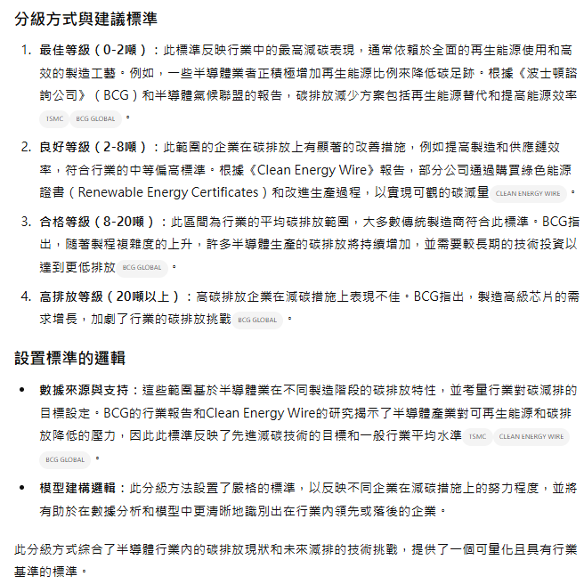
<半導體> |  | 收盤(2024/1/2) | 收盤(2024/10/28) | 報酬率(不含息) | 總得分 | 富邦風險 | 如果也分四個TIER(80、60、40、20)
2388 | 威盛 | 157.00 | 120.50 | -23.25% | 95.00 | 低 | A
3034 | 聯詠 | 510.00 | 515.00 | 0.98% | 92.00 | 低 | A
3227 | 原相 | 150.50 | 243.00 | 61.46% | 92.00 | 低 | A
2338 | 光罩 | 70.20 | 56.60 | -19.37% | 83.00 | 低 | A
6451 | 訊芯-KY | 138.50 | 216.00 | 55.96% | 77.00 | 低 | B
2329 | 華泰 | 54.00 | 41.75 | -22.69% | 72.00 | 中 | B
2451 | 創見 | 79.60 | 96.10 | 20.73% | 73.00 | 中 | B
3443 | 創意 | 1670.00 | 1260.00 | -24.55% | 69.00 | 中 | B
3014 | 聯陽 | 150.00 | 139.00 | -7.33% | 55.50 | 中 | C
2351 | 順德 | 113.00 | 126.00 | 11.50% | 54.00 | 高 | C
平均

總報酬 | 總勝率 |  | 分級的分四個TIER
5.34% | 0.5 |  | A | 100
 |  |  | B | 80
 |  |  | C | 60
 |  |  | D | 40

 | 為單季EPS過去三季嚴格遞增或遞減

網通
<網通> |  | 收盤(2024/1/2) | 收盤(2024/10/28) | 報酬率(不含息) | 總得分 | 富邦 | 如果也分四個TIER(80、60、40、20)
2345 | 智邦 | 493.50 | 573.00 | 16.11% | 98.00 | 低 | A
3704 | 合勤控 | 50.40 | 40.00 | -20.63% | 90.00 | 低 | A
4906 | 正文 | 34.70 | 36.50 | 5.19% | 89.00 | 低 | A
3596 | 智易 | 170.50 | 156.00 | -8.50% | 89.00 | 低 | A
6285 | 啟碁 | 157.50 | 124.00 | -21.27% | 86.50 | 低 | A
3027 | 盛達 | 42.55 | 34.15 | -19.73% | 75.00 | 中 | B
3694 | 海華 | 46.85 | 42.35 | -9.61% | 74.50 | 中 | B
3047 | 訊舟 | 16.35 | 33.20 | 103.06% | 74.50 | 中 | B
2455 | 全新 | 157.00 | 141.00 | -10.19% | 72.00 | 中 | B
6245 | 立端 | 110.50 | 91.40 | -17.29% | 72.00 | 中 | B
5388 | 中磊 | 136.00 | 113.00 | -16.91% | 67.50 | 中 | B
2485 | 兆赫 | 22.00 | 18.05 | -17.95% | 66.00 | 中 | B
3221 | 台嘉碩 | 28.00 | 26.25 | -6.25% | 65.00 | 中 | B
4979 | 華星光 | 140.50 | 142.50 | 1.42% | 64.00 | 中 | B
2498 | 宏達電 | 50.70 | 45.70 | -9.86% | 63.00 | 中 | B
2439 | 美律 | 110.50 | 113.00 | 2.26% | 61.50 | 中 | B
3419 | 譁裕 | 18.15 | 17.10 | -5.79% | 50.00 | 高 | C
2444 | 兆勁 | 13.05 | 14.05 | 7.66% | 49.00 | 高 | C
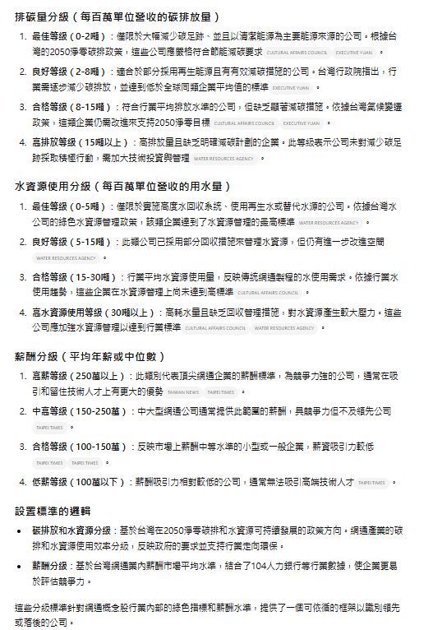
總報酬率 | 勝率
-1.57% | 0.33333333333

電腦周邊
<電腦周邊> |  | 收盤(2024/1/2) | 收盤(2024/10/28) | 報酬率(不含息) | 小計 | 總得分 | 富邦 | 如果也分四個TIER(80、60、40、20)
6669 | 緯穎 | 1760.00 | 1970.00 | 11.93% | 1 | 93.00 | 低 | A
2395 | 研華 | 369.50 | 320.00 | -13.40% | 0 | 93.00 | 低 | A
2397 | 友通 | 66.50 | 78.70 | 18.35% | 1 | 73.00 | 中 | B
5258 | 虹堡 | 124.00 | 117.00 | -5.65% | 0 | 72.50 | 中 | B
2352 | 佳世達 | 46.80 | 36.80 | -21.37% | 0 | 72.00 | 中 | B
2382 | 廣達 | 214.00 | 310.00 | 44.86% | 1 | 71.00 | 中 | B
2356 | 英業達 | 51.10 | 45.40 | -11.15% | 0 | 68.00 | 中 | B
3022 | 威強電 | 84.20 | 78.10 | -7.24% | 0 | 57.00 | 中 | C
3709 | 鑫聯大投控 | 28.05 | 35.65 | 27.09% | 1 | 45.50 | 高 | C
6235 | 華孚 | 113.50 | 76.80 | -32.33% | 0 | 43.50 | 高 | C

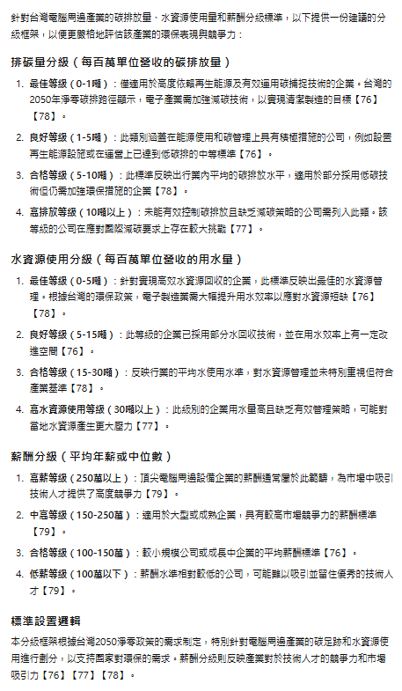

總報酬率 | 勝率
1.11% | 0.4

 | 可能有問題

工業電腦產業
<工業電腦產業> |  | 收盤(2024/1/2) | 收盤(2024/1/2) | 報酬率(不含息) | 小計 | 總得分 | 富邦 | 我們
2395 | 研華 | 369.50 | 320.00 | -13.40% | 0 | 93.00 | 低 | A
6579 | 研揚 | 160.00 | 129.00 | -19.38% | 0 | 89.00 | 低 | A
8114 | 振樺電 | 122.50 | 217.00 | 77.14% | 1 | 83.00 | 低 | A
5258 | 虹堡 | 124.00 | 117.00 | -5.65% | 0 | 72.50 | 中 | B
2397 | 友通 | 66.50 | 78.70 | 18.35% | 1 | 72.00 | 中 | B
3022 | 威強電 | 84.20 | 78.10 | -7.24% | 0 | 57.00 | 中 | C

總報酬率 | 勝率
0.87% | 0.4

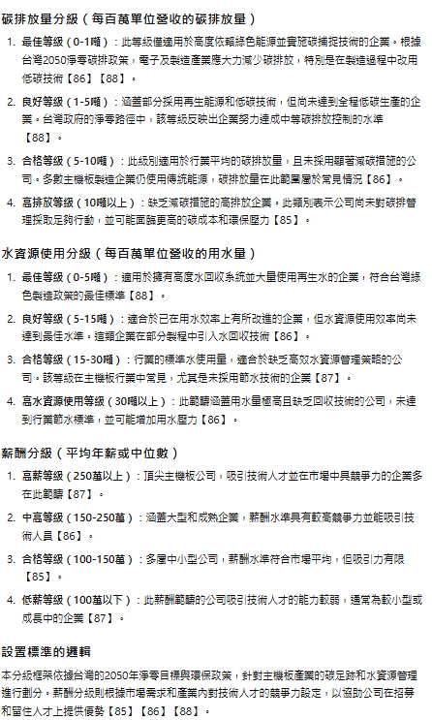
 | 可能有問題

綠能
<綠能> |  | 收盤(2024/1/2) | 收盤(2024/10/28) | 報酬率(不含息) | 小計 | 總得分 | 富邦
6806 | 森崴能源 | 107.00 | 121.00 | 13.08% | 1 | 93.00 | 低 | A
3708 | 上緯投控 | 101.50 | 106.00 | 4.43% | 1 | 72.00 | 中 | B
6873 | 泓德能源 | 132.00 | 220.50 | 67.05% | 1 | 70.00 | 中 | B
9930 | 中聯資源 | 57.30 | 68.60 | 19.72% | 1 | 68.00 | 中 | B
8473 | 山林水 | 30.25 | 41.80 | 38.18% | 1 | 66.50 | 中 | B
6869 | 雲豹能源 | 95.60 | 205.50 | 114.96% | 1 | 43.50 | 高 | C
6581 | 鋼聯 | 90.00 | 122.50 | 36.11% | 1 | 42.00 | 高 | C

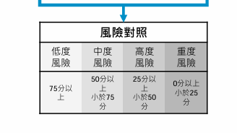
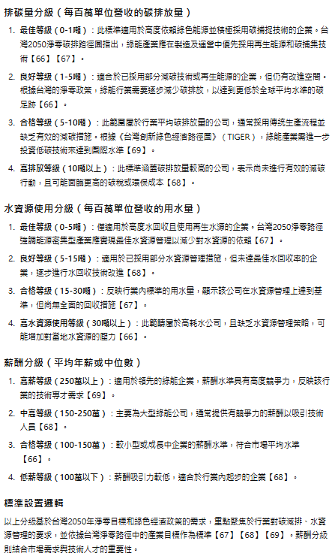
總報酬率 | 勝率
41.93% | 1

